Deckblatt


 | Statistik über internationalen Dienstleistungshandel nach Modes of Supply

 | MOS

 | März 2026

Hinweise
Hinweise

 | Im folgenden Tabellenblatt stehen Ihnen zwei Schaltflächen zur Verfügung. In diesen können Sie Länder / Ländergruppen bzw. das Berichtsjahr wählen. Steuern Sie hierzu die entsprechende Zelle an (siehe Screenshot). Klicken Sie nun auf den rechts neben der Zelle eingeblendeten Pfeil und wählen Sie die Parameter mithilfe der Dropdownliste.

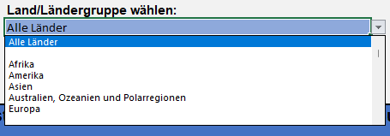

 | Bei publizistischer Verwertung wird um die Angabe der Quelle gebeten.

